Sheet1
Text
A
 |  |  | HOME SCREEN | (1)
 |  |  |  |  |  | Navi Menu

1
2
1. Thông số

2. Kỹ năng
ABC
O O O O O
 |  |  |  |  | A: Auto change image
3
3. Guide....
Champion
ABC
 |  |  |  |  | 1: Thông số
 |  |  |  |  | 2: Kỹ Năng
 |  |  |  |  | 3: Guide…..
4

ABC
5
6

ABC
ABC

 |  | Màn hình Trang phục
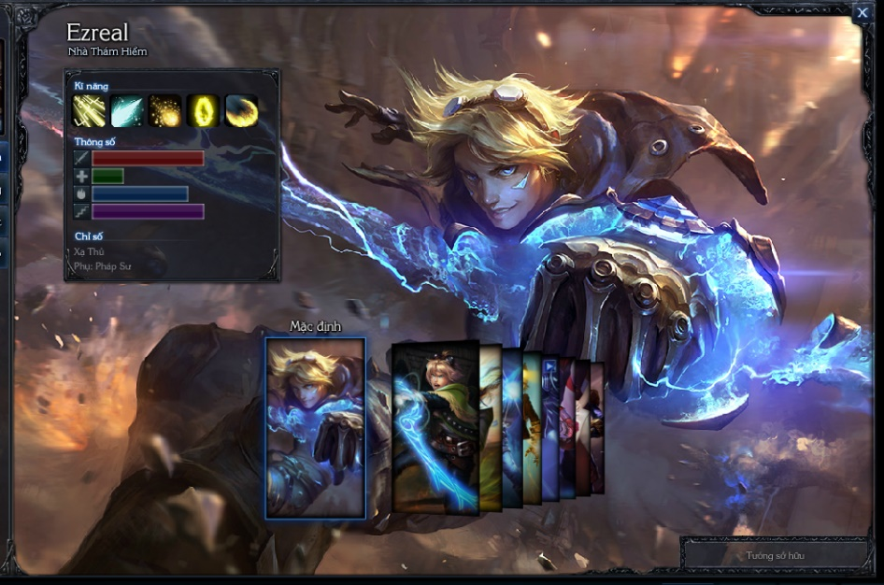


Lib1 | https://code.google.com/p/android-3d-carousel-view/
Lib2 | https://github.com/davidschreiber/FancyCoverFlow

